Compensacion pers. militar
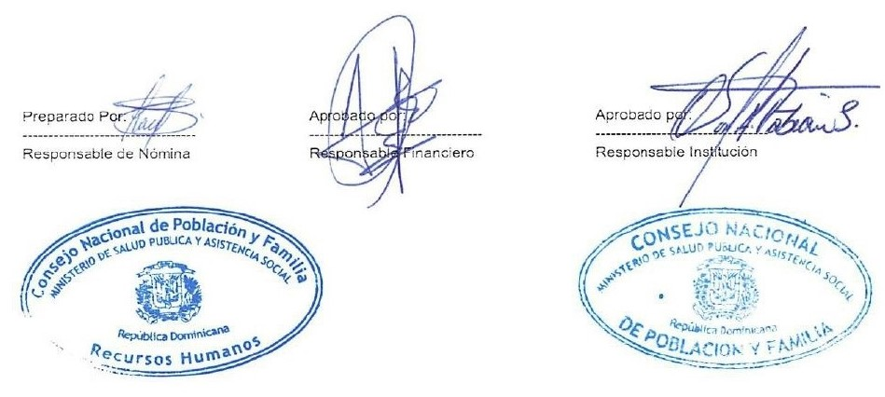
República Dominicana
MINISTERIO DE SALUD PÚBLICA CONSEJO NACIONAL DE POBLACION Y FAMILIA “Año de la Consolidación de la Seguridad Alimentaria”

Pago de Compensación octubre- 2020
Reg. No. | Compensación a Militares | FUNCION | ESTATUS | VALOR
1 | ANNI ANTONIO FELIZ PIMENTEL | SEGURIDAD | MILITAR | 10,800.00
2 | CARLOS JAVIER PEREZ | SEGURIDAD | MILITAR | 10,800.00
 | Total General |  |  | 21,600.00

 | TOTAL GENERAL | 3 | TOTAL ING. | 21,600.00

